国勢調査組替印刷
 | 3. 国勢調査人口

 | 時点 2015(H27)年10月1日（５年毎） |  |  |  |  |  | 平 均 値 |  |  | 115,235
 | 単位 人 |  |  |  |  |  | 標準偏差 |  |  | 174,932
 | 市町村名 | 指標 | 順位 |  | 備考 | 市町村名 | 指標 | 順位 |  | 備考

 | 千葉県 | 6,222,666 |  | － |  | 八街市 | 70,734 |  | 22
 | 千葉市 | 971,882 |  | 1 |  | 印西市 | 92,670 |  | 17
 | 銚子市 | 64,415 |  | 24 |  | 白井市 | 61,674 |  | 25
 | 市川市 | 481,732 |  | 4 |  | 富里市 | 49,636 |  | 29
 | 船橋市 | 622,890 |  | 2 |  | 南房総市 | 39,033 |  | 33
 | 館山市 | 47,464 |  | 31 |  | 匝瑳市 | 37,261 |  | 35
 | 木更津市 | 134,141 |  | 13 |  | 香取市 | 77,499 |  | 21
 | 松戸市 | 483,480 |  | 3 |  | 山武市 | 52,222 |  | 28
 | 野田市 | 153,583 |  | 12 |  | いすみ市 | 38,594 |  | 34
 | 茂原市 | 89,688 |  | 18 |  | 大網白里市 | 49,184 |  | 30
 | 成田市 | 131,190 |  | 15 |  | 酒々井町 | 20,955 |  | 39
 | 佐倉市 | 172,739 |  | 9 |  | 栄町 | 21,228 |  | 38
 | 東金市 | 60,652 |  | 27 |  | 神崎町 | 6,133 |  | 54
 | 旭市 | 66,586 |  | 23 |  | 多古町 | 14,724 |  | 42
 | 習志野市 | 167,909 |  | 10 |  | 東庄町 | 14,152 |  | 44
 | 柏市 | 413,954 |  | 5 |  | 九十九里町 | 16,510 |  | 41
 | 勝浦市 | 19,248 |  | 40 |  | 芝山町 | 7,431 |  | 50
 | 市原市 | 274,656 |  | 6 |  | 横芝光町 | 23,762 |  | 37
 | 流山市 | 174,373 |  | 8 |  | 一宮町 | 11,767 |  | 45
 | 八千代市 | 193,152 |  | 7 |  | 睦沢町 | 7,222 |  | 53
 | 我孫子市 | 131,606 |  | 14 |  | 長生村 | 14,359 |  | 43
 | 鴨川市 | 33,932 |  | 36 |  | 白子町 | 11,149 |  | 46
 | 鎌ケ谷市 | 108,917 |  | 16 |  | 長柄町 | 7,337 |  | 51
 | 君津市 | 86,033 |  | 20 |  | 長南町 | 8,206 |  | 48
 | 富津市 | 45,601 |  | 32 |  | 大多喜町 | 9,843 |  | 47
 | 浦安市 | 164,024 |  | 11 |  | 御宿町 | 7,315 |  | 52
 | 四街道市 | 89,245 |  | 19 |  | 鋸南町 | 8,022 |  | 49
 | 袖ケ浦市 | 60,952 |  | 26

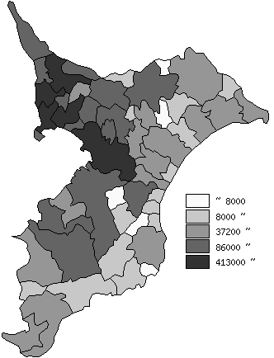
 | 千葉県の推移
平成7年 | 5797782
平成12年 | 5926285
平成17年 | 6056462
平成22年 | 6216289
平成27年 | 6222666

《備 考》 ・資料出所 統計課「平成27年国勢調査結果」

